Guide
Detta är ett beräkningsverktyg som syftar till att stödja blivande fiberprojekt i att uppskatta kostnaderna för att anlägga ett så kallat byanät. Bredbandsforum erbjuder alla som vill att använda verktyget, men helt utan garantier om och ansvar för resultatens riktighet.
Underlaget för beräkningarna utgörs av insamlad information från andra fiberprojekt. I beräkningarna används i synnerhet snittkostnader beräknat på längden grävning och antal hushåll. Resultatet visar alltså vad andra fiberprojekt har kostat, men utan att beakta dessa projekts eventuella erhålla bredbandsstöd, kostnader för markintrång eller hur mycket dess medlemmar har arbetat ideellt.
Ett fibernät är starkt beroende av en rad förutsättningar som gäller för just det fibernätet. Exempel på sådana förutsättningar är hur mycket medlemmarna i en fiberförening kan arbeta ideellt, om det finns möjlighet att samförlägga fiber med annan infrastruktur, samt huruvida projektet belastas av markintrångsavgifter. Verktyget är därför inte avsett att ge exakta uppskattningar av ett fibernäts kostnader. Det ska istället ses som ett komplement till egna beräkningar och bedömningar, som kan indikera vad ett fibernär kostar genom att visa vad andra fiberprojekt kostat. En målsättning är att verktyget ska ge en kostnad som ligger inom en felmarginal om +/- 15 procent. Större avvikelser kan dock vara ett resultat av att det beräknade projektets förutsättningar skiljer sig från genomsnitten i verktygets underlag.
I fliken "Uppskattad kostnad" görs beräkningen.
I fliken "Stöd" finns information om bredbandsstöd
I fliken "Beräkningsunderlag" finns beräkningsunderlaget. (Fliken fyller endast en teknisk funktion i beräkningen, och behöver inte användas.)

Uppskattad kostnad
För att verktyget ska kunna uppskatta kostnaden för ditt fiberprojekt krävs vissa (ev. uppskattade) grunduppgifter om ditt projekt. Fyll i rutan med blå ram här nedan!
- Börja med att ange i vilken landsdel projektet kommer att utföras i, enligt kartan till vänster här nedan.
- Sedan anges längden som ska grävas, samt antalet hushåll som ska ansluta sig till fibernätet . (Om ditt projekt har möjlighet att helt eller delvis samförlägga fiber med annan, befintlig infrastruktur till bra villkor, kan de verkliga anläggningskostnaderna komma att bli lägre än den som visas av verktyget.)
- Därefter ska uppskattade markintrångskostnader anges (för mer information om riktlinjer kring markintrång se t.ex. http://tinyurl.com/jkcs2qa )
- Sista steget är att uppskatta det stöd som projektet eventuellt kan erhålla. Information om hur stöd beräknas, samt vilka kostnader som är stödberättigade finner du under fliken "stöd" i det här dokumentet.

Beräknad kostnadsfördelning för att anlägga fiber

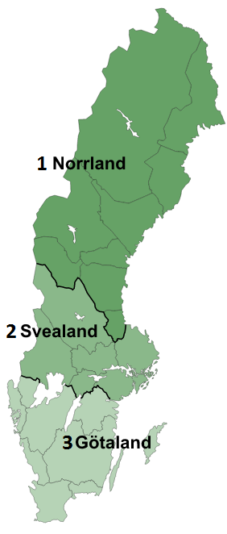
Fyll i följande värden (ifyllt med exempel):
Landsdel (1-3, se karta): | 1
Uppskattad grävlängd (meter): | 3500
Uppskattat antal anslutna hushåll: | 73
Uppskattad markintrångskostnader: | 150,000 kr
Uppskattat erhållet stöd: | 750,000 kr

Resultat - uppskattade kostnader för ditt fiberprojekt:
Anläggningskostnader | 1,140,000 kr
Materialkostnader | 190,000 kr
Overheadkostnader | 150,000 kr
Kostnader för aktiv utrustning | 280,000 kr
Kostnader för markintrång | 150,000 kr
Bidrag (stöd) | -750,000 kr
Uppskattad summa (utan stöd) | 1,910,000 kr
Kostnad per hushåll (utan stöd) | 26,164 kr
Resultaten är indikativa, och starkt varje projekt är beroende sina egna unika förutsättningar (se fliken "Guide"). Komplettera därför med både med egna analyser och uppskattningar gjorda av branschkunniga.
Uppskattad summa (med stöd) | 1,160,000 kr
Kostnad per hushåll (med stöd) | 15,890 kr

Beräkningsunderlag
OM MAN ÄNDRAR I NEDANSTÅENDE UPPGIFTER KOMMER INTE RESULTATEN ÖVERENSSTÄMMA MED URSPRUNGSVERSIONENS!
Beräkningsunderlag

Regionspecifika uppgifter |  | Nationella uppgifter
 | Anläggning (kr/m) | Material (kr/hushåll) | Material (kr/m) | Overhead (kr/hushåll) | Kostnader för aktiv utrustning (material & installation)
Region 1 | 326 | 1194 | 28 | 2021 | 3800
Region 2 | 115
Region 3 | 156

